20241111
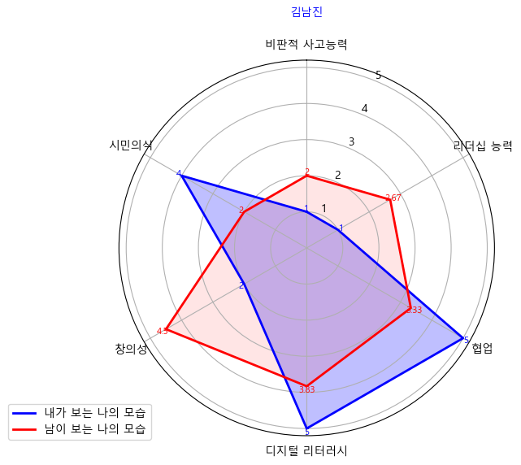

비판적 사고능력 | 리더십 능력 | 협업 | 디지털 리터러시 | 창의성 | 시민의식
1 | 1 | 5 | 5 | 2 | 4
2 | 2.67 | 3.33 | 3.83 | 4.5 | 2

20242222
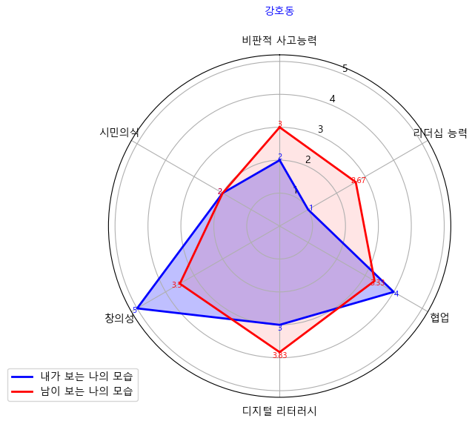

비판적 사고능력 | 리더십 능력 | 협업 | 디지털 리터러시 | 창의성 | 시민의식
2 | 1 | 4 | 3 | 5 | 2
3 | 2.67 | 3.33 | 3.83 | 3.5 | 2

20243333
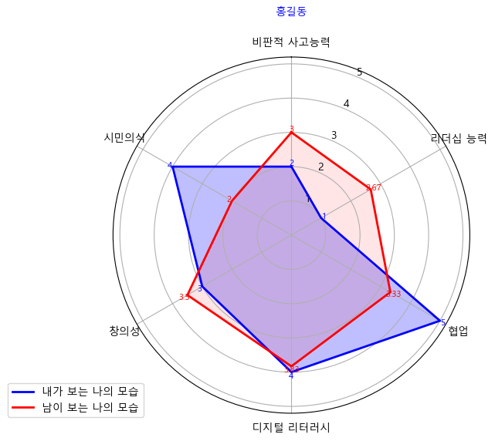

비판적 사고능력 | 리더십 능력 | 협업 | 디지털 리터러시 | 창의성 | 시민의식
2 | 1 | 5 | 4 | 3 | 4
3 | 2.67 | 3.33 | 3.83 | 3.5 | 2

